Sheet1
Code review report
 |  | ngày review | 20/3/2018
 |  | người review | vupb
stt | các mục review | ngày sửa | người sửa
1 | các hàm get từ db ra không cần sử dụng begin và commit transaction
2 | xóa @SuppressWarnings("unchecked") và thay bằng khai báo tường minh ở các câu sql
3 | xem lại hàm public ProjectRepo select(String[] array) trong ProjectRepo.class đang có vấn đề
4 | 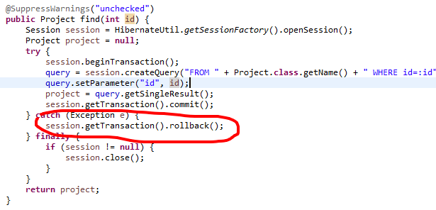 hiện tại chưa throw ra exception khi mà commit lỗi nên không hiển thị được message cho người dùng
5 | rename hàm public List<Project> get() thành getAll hay j đó, đặt tên cho dễ hiểu. Xem và sửa lại các hàm tương tự như public Project find(int id)
6 | trong các class entity nên đưa các annotation mapping lên attribute thay vì để ở getter như hiện nay
7 | thay thế các hàm getter setter hiện nay bằng lombok
8 | remove các comment thừa trong các class entity vì dùng tool generate entity
9
10
11
12
13
14
15
16
17
18
19
20
21
22
23
24
25
26
27
28
29
30

